Sheet7
QUẢN LÝ KHO HÀNG

Link video: | https://www.youtube.com/watch?v=tNNyUow2mhg

Ngày | Chứng từ | Tên Vật Tư | Hình thức | Nguồn gốc | Số lượng | Đơn giá | Thành tiền | Giảm giá
111474 | SCSNBX | Sáo cửa sổ | Xuất | Sách hướng dẫn | 300 | 153,000 | 45,900,000 | 4,590,000
2005-01-29 | CPDTTX | Compact Disk | Xuất | Sách kỹ thuật | 500 | 25,500 | 12,750,000 | 1,275,000
2004-10-20 | CPDABX | Compact Disk | Xuất | Sách giáo khoa | 100 | 25,500 | 2,550,000 | 0

DANH MỤC KHÁCH HÀNG
Mã khách hàng | TL | PT | HN | SO
Tên khách hàng | Công Ty TLD | Công Ty PTE | HTX Hạnh Nguyên | Công Ty SO & TI

DANH MỤC KHO HÀNG |  |  | DANH MỤC VẬT TƯ
MAKHO | Tên Kho |  | MAVT | Tên Vật Tư | Giá Nhập
AB | Sách giáo khoa |  | CPD | Compact Disk | 25000
AH | Hồ sơ các loại |  | TIV | Tivi Samsung | 3500000
TT | Sách kỹ thuật |  | SCS | Sáo cửa sổ | 150000
NB | Sách hướng dẫn |  | MGI | Máy giặt Sanyo | 3000000

Ngày | Chứng từ | Tên Vật Tư | Hình thức | Nguồn gốc | Số lượng | Đơn giá | Thành tiền | Giảm giá
111474 | SCSNBX | Sáo cửa sổ | Xuất | Sách hướng dẫn | 300 | 153,000 | 45,900,000 | 4,590,000
2005-01-29 | CPDTTX | Compact Disk | Xuất | Sách kỹ thuật | 500 | 25,500 | 12,750,000 | 1,275,000

Ngày | Chứng từ | Tên Vật Tư | Hình thức | Nguồn gốc | Số lượng | Đơn giá | Thành tiền | Giảm giá
111474 | SCSNBX | Sáo cửa sổ | Xuất | Sách hướng dẫn | 300 | 153,000 | 45,900,000 | 4,590,000
2005-01-29 | CPDTTX | Compact Disk | Xuất | Sách kỹ thuật | 500 | 25,500 | 12,750,000 | 1,275,000
2004-10-20 | CPDABX | Compact Disk | Xuất | Sách giáo khoa | 100 | 25,500 | 2,550,000 | 0

Sheet9
BẢNG THEO DÕI THI CÔNG THÁNG 05/2014

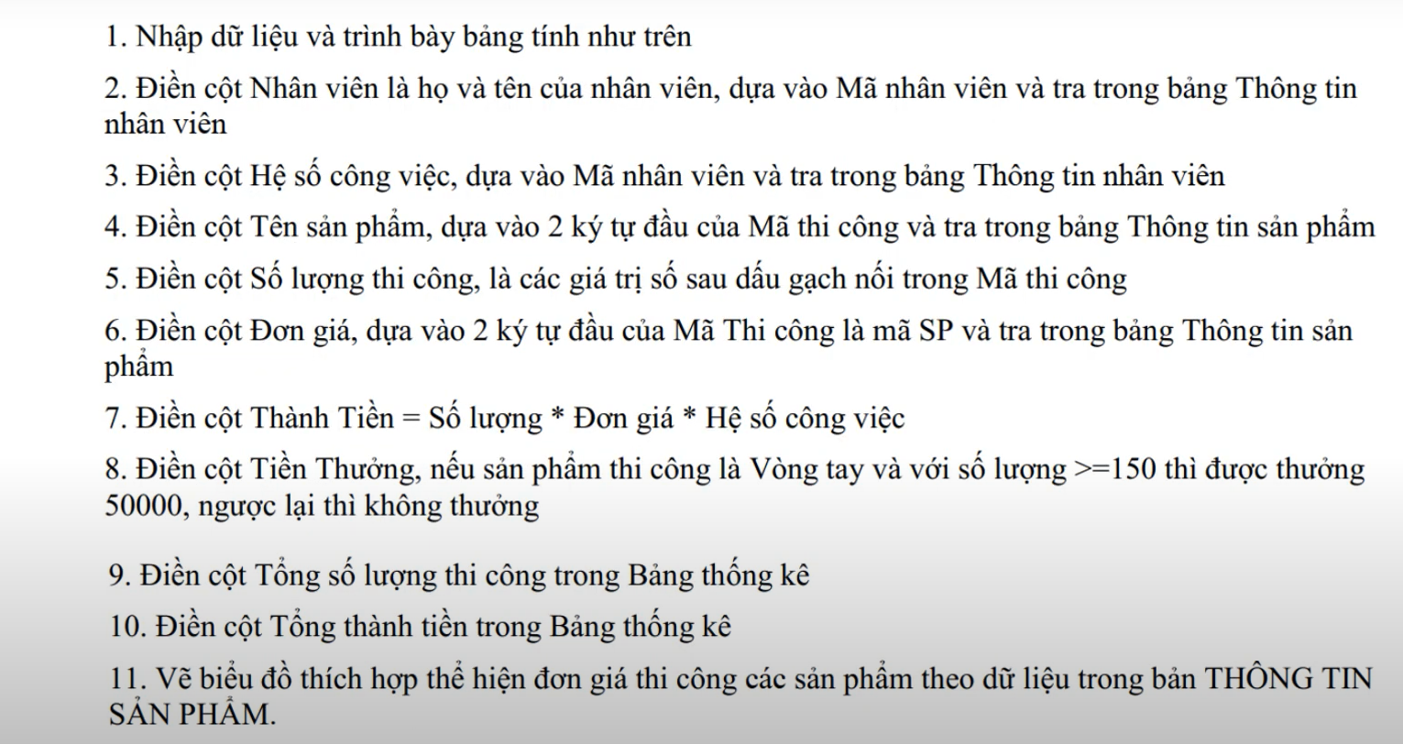
Link video: | https://www.youtube.com/watch?v=AWd87Sou0NM

Ngày thi công | Mã nhân viên | Nhân viên | Hệ số công việc | Mã thi công | Tên sản phẩm | Số lượng thi công | Đơn giá | Thành tiền | Tiền thưởng
2014-05-15 | NV02 | Trần An | 1.2 | VT-150 | Vòng tay | 150 | 2000 | 360000 | 50000
2014-05-15 | NV03 | Nguyễn Minh | 1 | DH-75 | Đồng hồ | 75 | 7000 | 525000 | 0
2014-05-15 | NV02 | Trần An | 1.2 | VT-120 | Vòng tay | 120 | 2000 | 288000 | 0
2014-05-16 | NV01 | Hoàng Thị Yến | 1.5 | VC-104 | Vòng cổ | 104 | 3000 | 468000 | 0
2014-05-16 | NV03 | Nguyễn Minh | 1 | DH-50 | Đồng hồ | 50 | 7000 | 350000 | 0
2014-05-17 | NV03 | Nguyễn Minh | 1 | VT-200 | Vòng tay | 200 | 2000 | 400000 | 50000

 | THÔNG TIN NHÂN VIÊN |  |  |  | THÔNG TIN SẢN PHẨM
 | Mã nhân viên | Nhân viên | Hệ số công việc |  | Mã SP | Tên sản phẩm | Đơn giá
 | NV01 | Hoàng Thị Yến | 1.5 |  | VT | Vòng tay | 2000
 | NV02 | Trần An | 1.2 |  | VC | Vòng cổ | 3000
 | NV03 | Nguyễn Minh | 1 |  | DH | Đồng hồ | 7000

 |  |  |  | THỐNG KÊ
 |  |  |  | Nhân viên | Tên sản phẩm | Tổng số lượng thi công | Tổng thành tiền
 |  |  |  | Trần An | Vòng tay | 0 | 648000
 |  |  |  | Nguyễn Minh | Đồng hồ | 125 | 875000

